PRECIOS.INDEX
ZONAPROP INDEX
PRECIOS DE VENTA
EN DOLARES POR M2

 | MEDIA INDEX

 | INDEX CABA | ESTRENAR | USADO | POZO | CHICO | GRANDE | IRSA_USD | GALICIA_USD |  | POZO | CAC_USD |  | INDEX | POZO | IRSA_USD | GALICIA_USD
 | -6.9% | -8.7% | -6.7% | -12.3% | -8.2% | -5.6% | -71.3% | -73.5% |  | -10.7% | -49.5% |  | -6.9% | -12.3% | -71.3% | -73.5%

 | INDEX CABA | ESTRENAR | USADO | POZO | CHICO | GRANDE | IRSA_USD | GALICIA_USD |  | INDEX CABA | ESTRENAR | USADO | POZO | CHICO | GRANDE | IRSA_USD | GALICIA_USD

2018-03-01 | 2,729 | 3,022 | 2,644 | 2,920 | 2,824 | 2,745 | 23.0 | 63.9 | 2018-03-01
2018-04-01 | 2,747 | 3,056 | 2,664 | 2,976 | 2,845 | 2,758 | 19.0 | 42.3 | 2018-04-01 |  |  |  |  |  |  |  |  | 100.0
2018-05-01 | 2,765 | 3,090 | 2,682 | 2,998 | 2,863 | 2,775 | 17.3 | 33.0 | 2018-05-01 |  |  |  |  |  |  |  |  | 88.4
2018-06-01 | 2,776 | 3,111 | 2,694 | 3,017 | 2,874 | 2,788 | 18.7 | 35.6 | 2018-06-01 |  |  |  |  |  |  |  |  | 82.3
2018-07-01 | 2,785 | 3,110 | 2,700 | 3,040 | 2,881 | 2,797 | 16.4 | 22.5 | 2018-07-01 |  |  |  |  |  |  |  |  | 80.9
2018-08-01 | 2,794 | 3,107 | 2,708 | 3,024 | 2,887 | 2,807 | 17.0 | 25.4 | 2018-08-01 |  |  |  |  |  |  |  |  | 79.4
2018-09-01 | 2,794 | 3,106 | 2,712 | 2,998 | 2,886 | 2,813 | 13.4 | 23.1 | 2018-09-01 |  |  |  |  |  |  |  |  | 66.9
2018-10-01 | 2,792 | 3,106 | 2,711 | 3,004 | 2,885 | 2,816 | 13.7 | 27.6 | 2018-10-01 |  |  |  |  |  |  |  |  | 68.9
2018-11-01 | 2,790 | 3,094 | 2,710 | 3,007 | 2,885 | 2,810 | 13.1 | 27.6 | 2018-11-01 |  |  |  |  |  |  |  |  | 72.7
2018-12-01 | 2,789 | 3,080 | 2,709 | 3,002 | 2,886 | 2,801 | 15.4 | 36.5 | 2018-12-01 |  |  |  |  |  |  |  |  | 71.9
2019-01-01 | 2,794 | 3,084 | 2,711 | 3,013 | 2,890 | 2,812 | 13.7 | 30.6 | 2019-01-01 |  |  |  |  |  |  |  |  | 74.4
2019-02-01 | 2,798 | 3,078 | 2,713 | 3,029 | 2,890 | 2,819 | 10.9 | 25.5 | 2019-02-01 | 100.0 | 100.0 | 100.0 | 100.0 | 100.0 | 100.0 | 100.0 | 100.0 | 74.0
2019-03-01 | 2,800 | 3,077 | 2,714 | 3,039 | 2,889 | 2,819 | 9.4 | 21.8 | 2019-03-01 | 100.1 | 100.0 | 100.0 | 100.4 | 100.0 | 100.0 | 86.1 | 85.3 | 71.9
2019-04-01 | 2,794 | 3,077 | 2,709 | 3,034 | 2,885 | 2,815 | 9.3 | 25.6 | 2019-04-01 | 99.9 | 100.0 | 99.9 | 100.2 | 99.8 | 99.9 | 85.3 | 100.4 | 72.5
2019-05-01 | 2,785 | 3,073 | 2,704 | 3,024 | 2,877 | 2,809 | 9.8 | 35.5 | 2019-05-01 | 99.5 | 99.9 | 99.7 | 99.8 | 99.6 | 99.7 | 89.7 | 139.1 | 72.3
2019-06-01 | 2,782 | 3,076 | 2,700 | 3,013 | 2,874 | 2,807 | 10.3 | 36.7 | 2019-06-01 | 99.4 | 99.9 | 99.5 | 99.5 | 99.4 | 99.6 | 94.5 | 144.0 | 75.0
2019-07-01 | 2,779 | 3,072 | 2,692 | 3,007 | 2,873 | 2,804 | 5.0 | 10.8 | 2019-07-01 | 99.3 | 99.8 | 99.2 | 99.3 | 99.4 | 99.5 | 45.9 | 42.5 | 79.5
2019-08-01 | 2,773 | 3,077 | 2,682 | 3,008 | 2,868 | 2,801 | 5.3 | 13.0 | 2019-08-01 | 99.1 | 100.0 | 98.9 | 99.3 | 99.2 | 99.3 | 48.3 | 50.9 | 71.2
2019-09-01 | 2,762 | 3,075 | 2,672 | 2,994 | 2,855 | 2,793 | 5.1 | 11.6 | 2019-09-01 | 98.7 | 99.9 | 98.5 | 98.8 | 98.8 | 99.1 | 47.2 | 45.3 | 65.9
2019-10-01 | 2,755 | 3,065 | 2,664 | 2,941 | 2,844 | 2,786 | 5.6 | 13.4 | 2019-10-01 | 98.5 | 99.6 | 98.2 | 97.1 | 98.4 | 98.8 | 51.1 | 52.4 | 67.0
2019-11-01 | 2,748 | 3,050 | 2,654 | 2,902 | 2,834 | 2,779 | 6.9 | 16.2 | 2019-11-01 | 98.2 | 99.1 | 97.8 | 95.8 | 98.1 | 98.6 | 63.5 | 63.6 | 67.8
2019-12-01 | 2,738 | 3,021 | 2,645 | 2,885 | 2,824 | 2,773 | 5.3 | 14.4 | 2019-12-01 | 97.9 | 98.2 | 97.5 | 95.2 | 97.7 | 98.4 | 48.8 | 56.2 | 64.2
2020-01-01 | 2,736 | 3,001 | 2,644 | 2,872 | 2,817 | 2,774 | 5.5 | 12.6 | 2020-01-01 | 97.8 | 97.5 | 97.5 | 94.8 | 97.5 | 98.4 | 50.4 | 49.5 | 64.8
2020-02-01 | 2,732 | 2,982 | 2,641 | 2,867 | 2,809 | 2,772 | 3.5 | 7.1 | 2020-02-01 | 97.6 | 96.9 | 97.4 | 94.7 | 97.2 | 98.3 | 31.9 | 27.6 | 66.6
2020-03-01 | 2,722 | 2,960 | 2,634 | 2,850 | 2,796 | 2,763 | 3.3 | 7.1 | 2020-03-01 | 97.3 | 96.2 | 97.1 | 94.1 | 96.7 | 98.0 | 30.2 | 27.9 | 64.6
2020-04-01 | 2,708 | 2,953 | 2,621 | 2,832 | 2,777 | 2,755 | 3.2 | 8.0 | 2020-04-01 | 96.8 | 95.9 | 96.6 | 93.5 | 96.1 | 97.7 | 29.0 | 31.4 | 58.8
2020-05-01 | 2,694 | 2,939 | 2,605 | 2,822 | 2,758 | 2,747 | 3.0 | 9.7 | 2020-05-01 | 96.3 | 95.5 | 96.0 | 93.2 | 95.5 | 97.5 | 27.8 | 38.0 | 50.5
2020-06-01 | 2,674 | 2,913 | 2,586 | 2,799 | 2,734 | 2,728 | 3.8 | 12.0 | 2020-06-01 | 95.6 | 94.6 | 95.3 | 92.4 | 94.6 | 96.8 | 34.9 | 47.0 | 50.8
2020-07-01 | 2,655 | 2,882 | 2,572 | 2,762 | 2,710 | 2,712 | 3.3 | 10.3 | 2020-07-01 | 94.9 | 93.7 | 94.8 | 91.2 | 93.8 | 96.2 | 30.5 | 40.5 | 50.8
2020-08-01 | 2,634 | 2,845 | 2,556 | 2,718 | 2,685 | 2,692 | 2.8 | 7.2 | 2020-08-01 | 94.1 | 92.4 | 94.2 | 89.7 | 92.9 | 95.5 | 25.9 | 28.4 | 50.5
2020-09-01 | 2,606 | 2,809 | 2,531 | 2,657 | 2,654 | 2,663 | 3.1 | 6.8 | 2020-09-01 | 93.1 | 91.3 | 93.3 | 87.7 | 91.8 | 94.4 | 28.7 | 26.5 | 50.5

OFERTA.MONEDA
ZONAPROP INDEX
OFERTA UNIDADES EN POZO EN LA CIUDAD DE BUENOS AIRES
APERTURA POR MONEDA DEL ANUNCIO

COMPOSICION SEGUN MONEDA. % TOTAL
fecha | USD | ARS
2015-12-01 | 78% | 22%
2016-01-01 | 83% | 17%
2016-02-01 | 79% | 21%
2016-03-01 | 78% | 22%
2016-04-01 | 78% | 22%
2016-05-01 | 78% | 22%
2016-06-01 | 77% | 23%
2016-07-01 | 77% | 23%
2016-08-01 | 77% | 23%
2016-09-01 | 78% | 22%
2016-10-01 | 76% | 24%
2016-11-01 | 75% | 25%
2016-12-01 | 76% | 24%
2017-01-01 | 76% | 24%
2017-02-01 | 79% | 21%
2017-03-01 | 80% | 20%
2017-04-01 | 82% | 18%
2017-05-01 | 80% | 20%
2017-06-01 | 79% | 21%
2017-07-01 | 80% | 20%
2017-08-01 | 83% | 17%
2017-09-01 | 83% | 17%
2017-10-01 | 85% | 15%
2017-11-01 | 86% | 14%
2017-12-01 | 87% | 13%
2018-01-01 | 87% | 13%
2018-02-01 | 89% | 11%
2018-03-01 | 90% | 10%
2018-04-01 | 89% | 11%
2018-05-01 | 88% | 12%
2018-06-01 | 88% | 12%
2018-07-01 | 90% | 10%
2018-08-01 | 90% | 10%
2018-09-01 | 92% | 8%
2018-10-01 | 93% | 7%
2018-11-01 | 92% | 8%
2018-12-01 | 92% | 8%
2019-01-01 | 93% | 7%
2019-02-01 | 94% | 6%
2019-03-01 | 94% | 6%
2019-04-01 | 95% | 5%
2019-05-01 | 95% | 5%
2019-06-01 | 95% | 5%
2019-07-01 | 96% | 4%
2019-08-01 | 95% | 5%
2019-09-01 | 95% | 5%
2019-10-01 | 95% | 5%
2019-11-01 | 95% | 5%
2019-12-01 | 96% | 4%
2020-01-01 | 96% | 4%
2020-02-01 | 95% | 5%
2020-03-01 | 95% | 5%
2020-04-01 | 94% | 6%
2020-05-01 | 95% | 5%
2020-06-01 | 95% | 5%
2020-07-01 | 97% | 3%
2020-08-01 | 97% | 3%
2020-09-01 | 97% | 3%

PRECIOS.BARRIOS
ZONAPROP INDEX
PRECIOS MEDIOS DE UNIDADES DE POZO SEGÚN BARRIO
USD /M2 Y VARIACION ACUMULADA DESDE FEB 2019

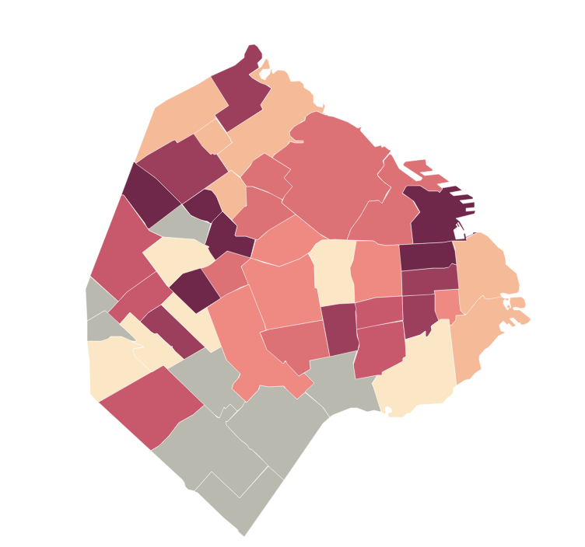
 | Barrio | PRECIOS SEP 2020 | VARIACION DESDE Q1 2019 | HEAT MAP VARIACION DE PRECIOS SEGÚN BARRIO
1 | Retiro | 3,341 | -20.4%
2 | Parque Chas | 2,086 | -20.3%
3 | San Nicolás | 2,093 | -18.7%
4 | Santa Rita | 2,125 | -18.1%
5 | Paternal | 2,331 | -16.7%
6 | Villa Pueyrredon | 2,046 | -15.8%
7 | Constitución | 1,990 | -15.0%
8 | Monserrat | 2,108 | -13.9%
9 | Villa Urquiza | 2,578 | -13.8%
10 | Velez Sarsfield | 1,988 | -13.5%
11 | Nuñez | 2,937 | -13.3%
12 | Boedo | 2,340 | -13.3%
13 | San Cristobal | 2,077 | -13.0%
14 | Villa Devoto | 2,555 | -12.6%
15 | Monte Castro | 1,922 | -12.3%
16 | Mataderos | 2,163 | -11.4%
17 | Parque Patricios | 2,313 | -10.9%
18 | Villa Gral Mitre | 2,288 | -10.2%
19 | Palermo | 3,254 | -9.9%
20 | Chacarita | 2,576 | -9.7%
21 | Parque Chacabuco | 2,611 | -9.5%
22 | Colegiales | 3,220 | -9.2%
23 | Recoleta | 3,327 | -9.1%
24 | Balvanera | 2,138 | -9.0%
25 | Caballito | 2,775 | -9.0%
26 | Villa Crespo | 2,732 | -8.9%
27 | Flores | 2,416 | -8.6%
28 | San Telmo | 2,881 | -8.4%
29 | Belgrano | 3,421 | -8.2%
30 | Villa Ortuzar | 2,655 | -7.7%
31 | Puerto Madero | 7,733 | -7.6%
32 | La Boca | 1,922 | -7.5%
33 | Coghlan | 2,726 | -6.5%
34 | Saavedra | 2,720 | -6.4%
35 | Liniers | 2,438 | -5.8%
36 | Almagro | 2,660 | -5.2%
37 | Villa del Parque | 2,470 | -4.2%
38 | Villa Luro | 2,346 | -1.3%
39 | Barracas | 2,690 | 0.7%
40 | Floresta | 2,236 | 1.5%

